2.1.1_Grafico_Riqueza_Orden_Fam
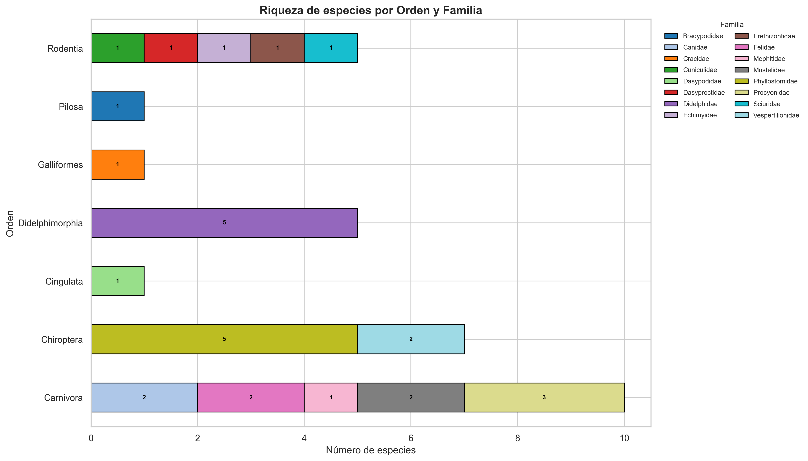

4_Curva_Acumulacion_iNEXT
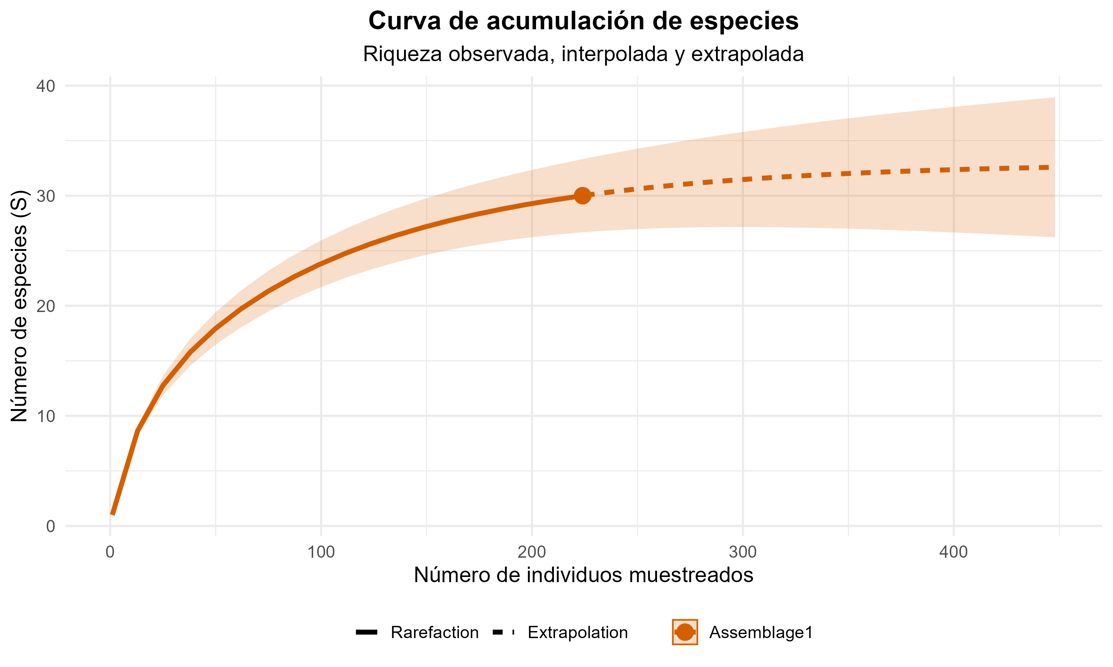

4.1_Grafico_Hills_iNEXT
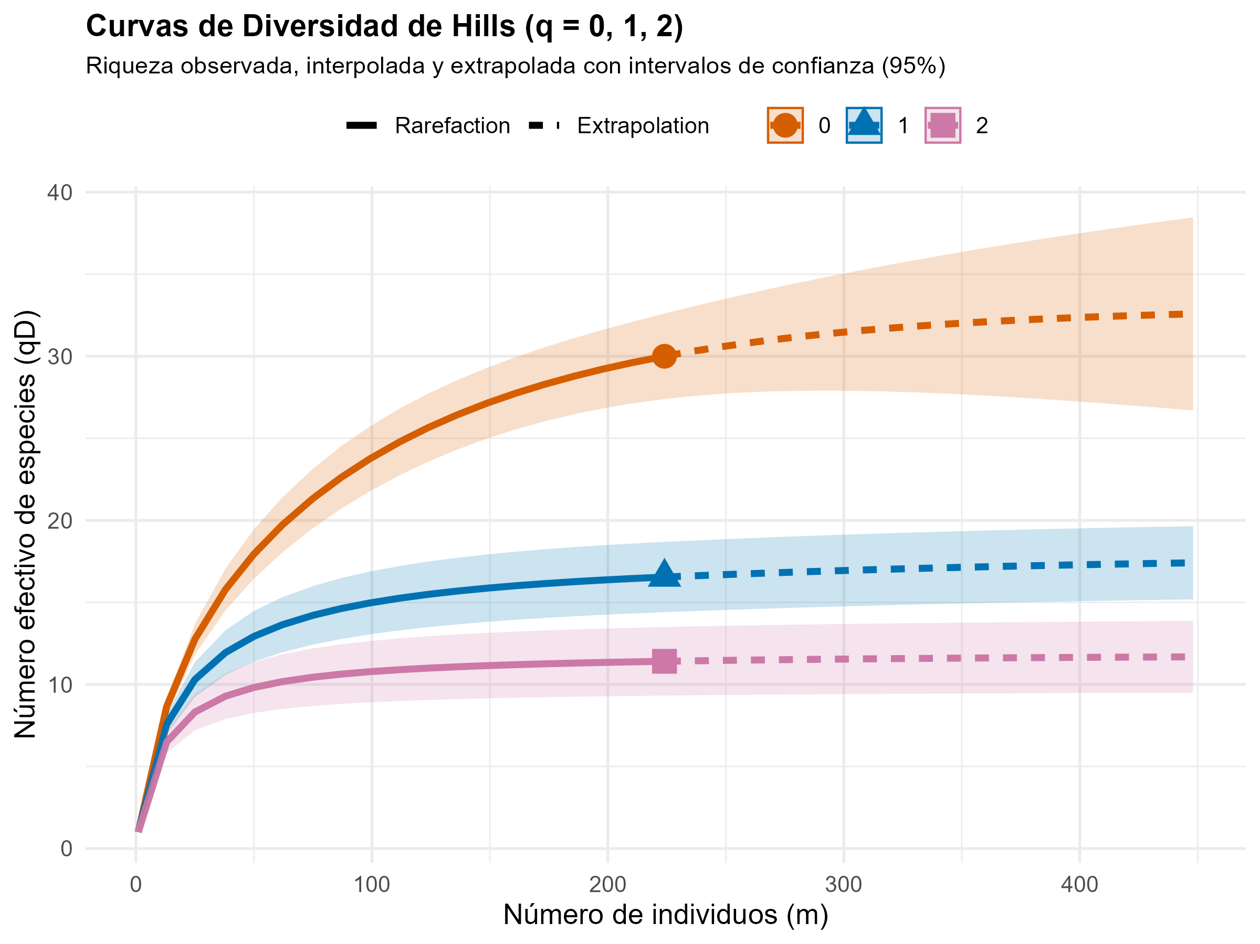

5.2_estimadores_riqueza
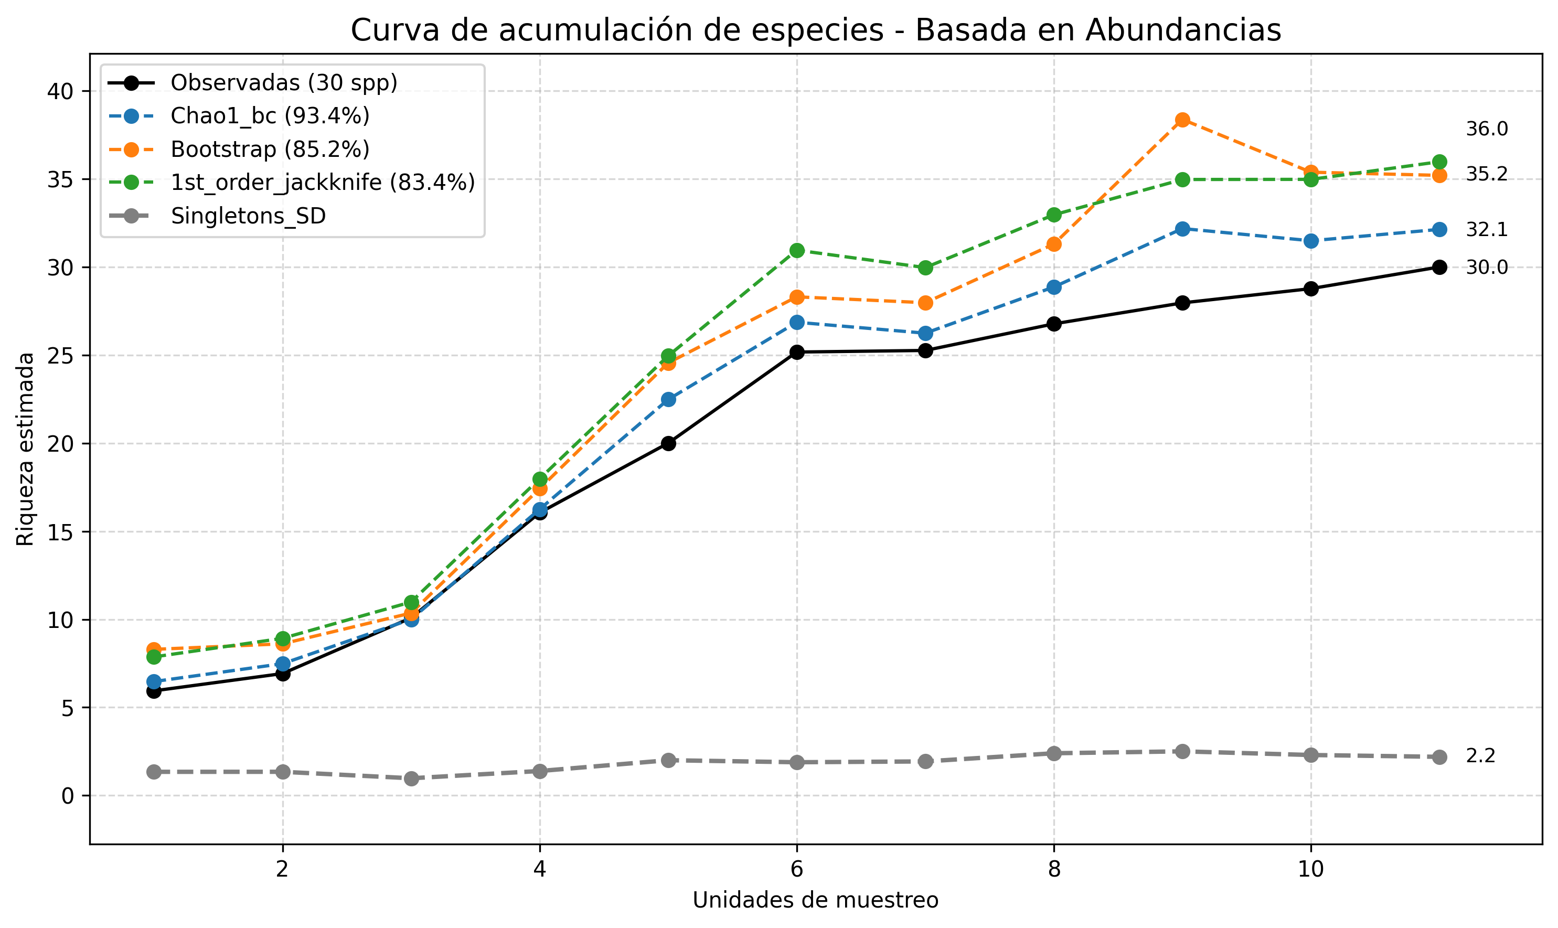

6.2_estimadores_riqueza_Frec
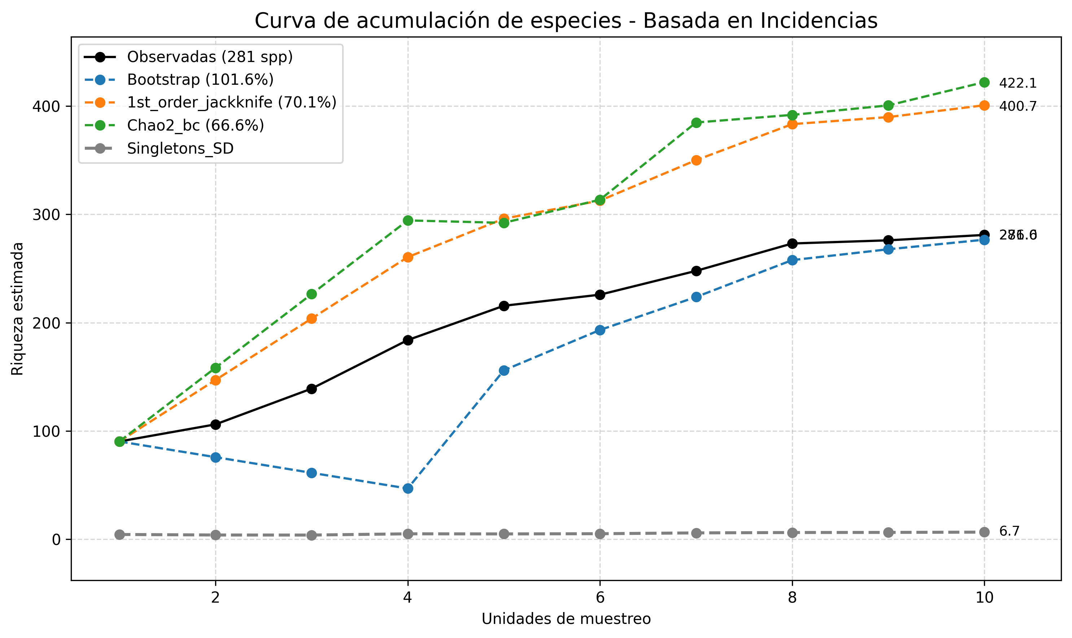

8_dendrograma_braycurtis
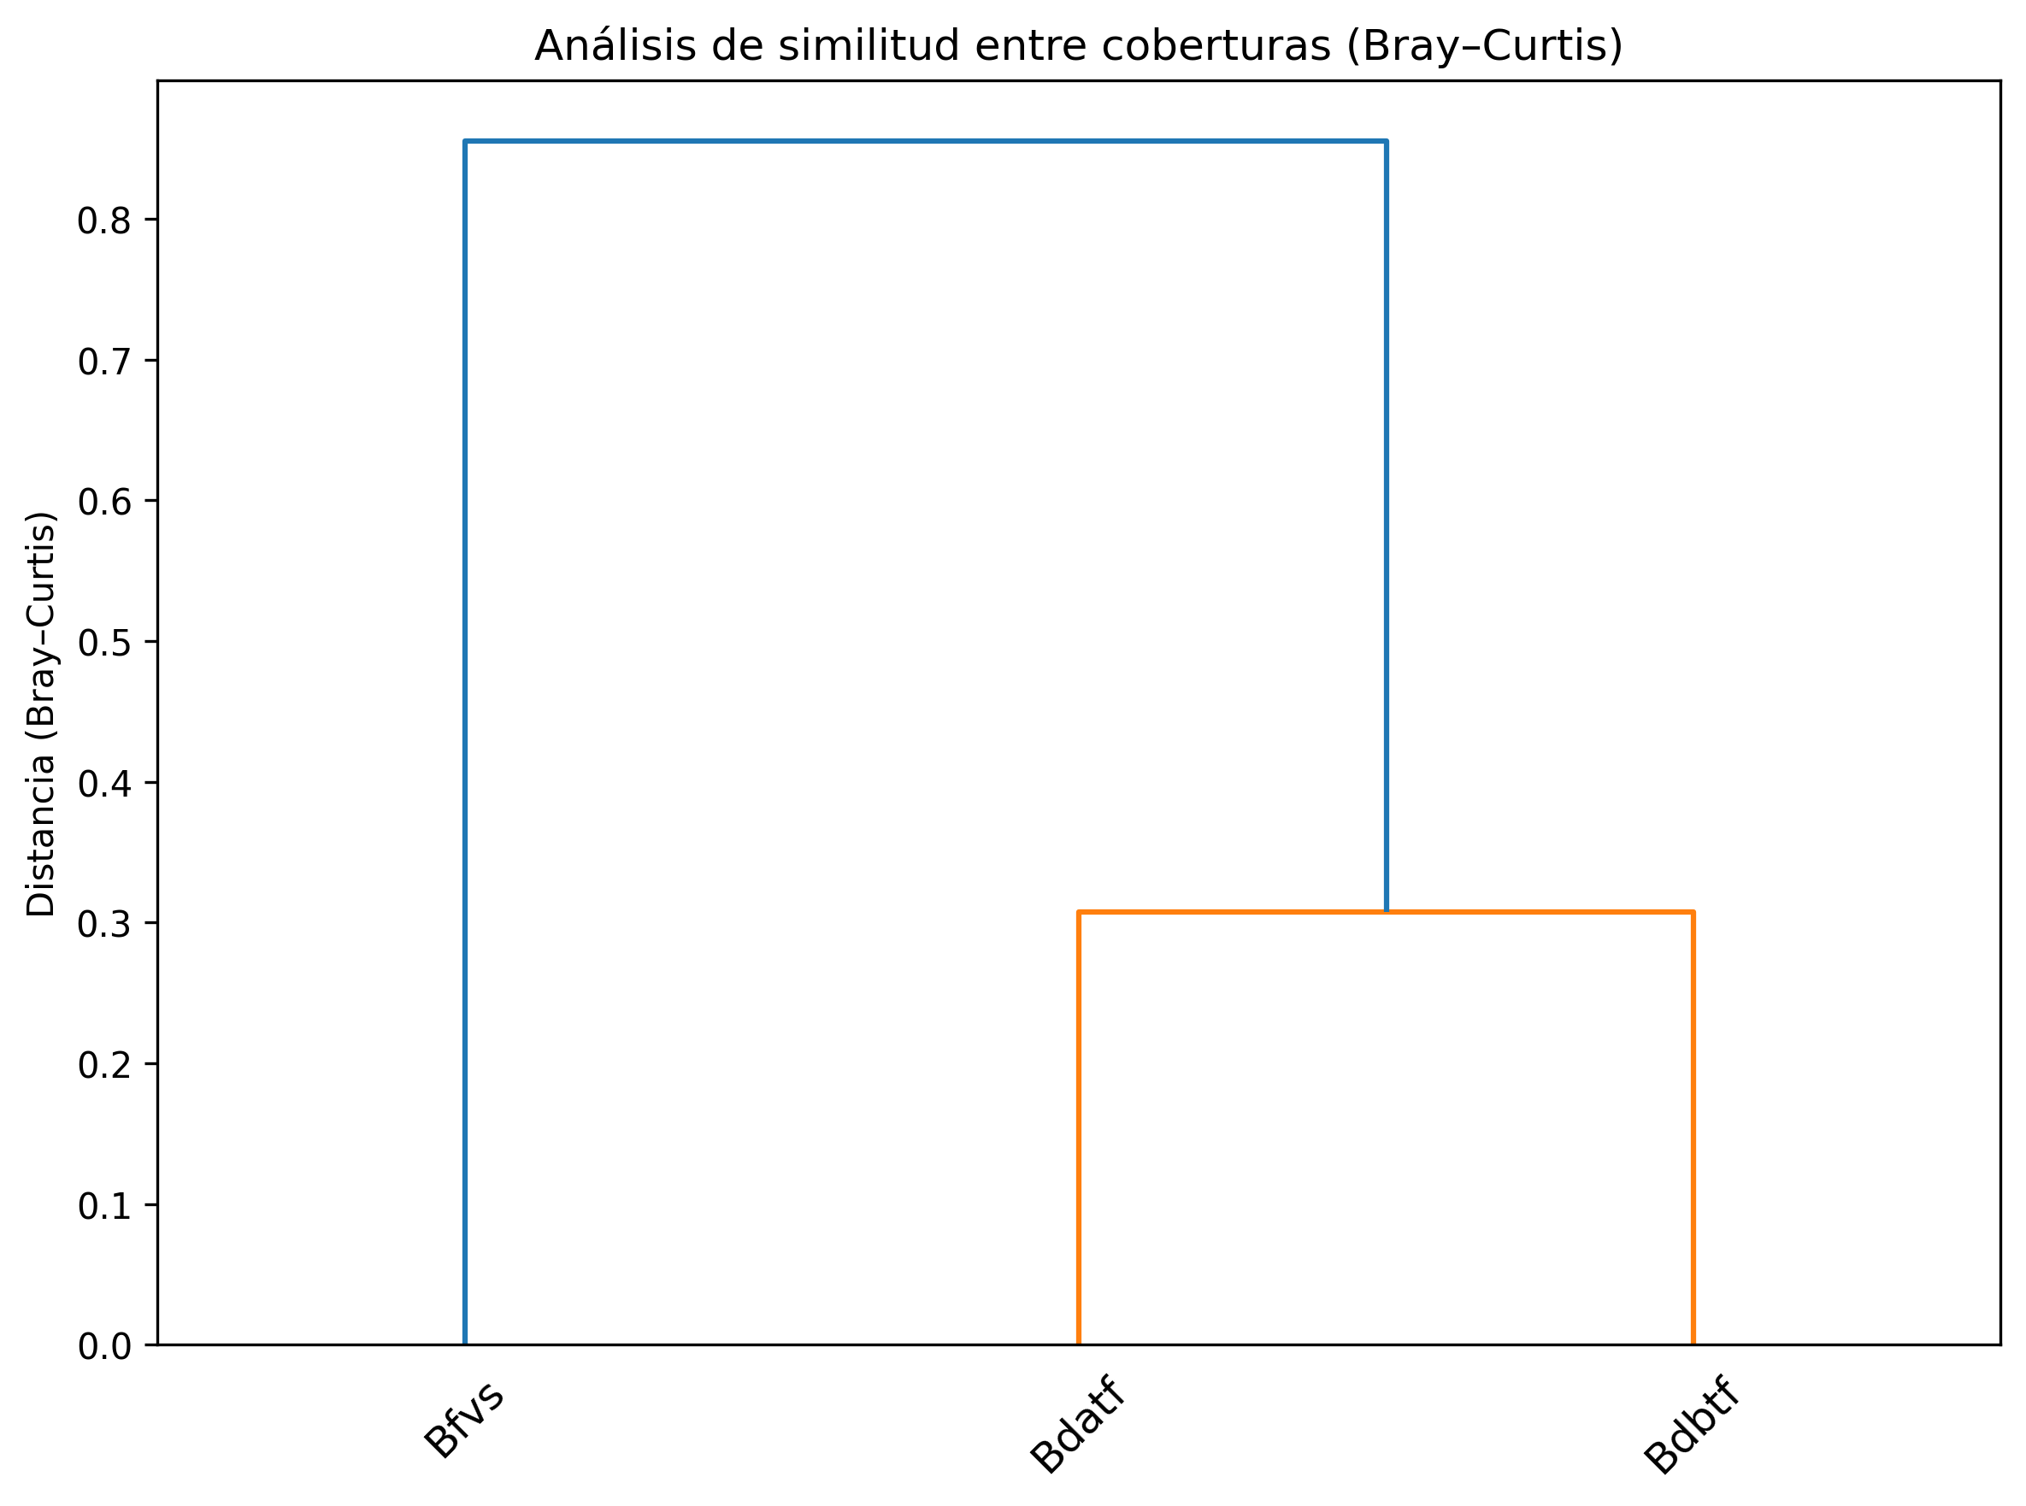

8.1.1_heatmap_similitud_braycur
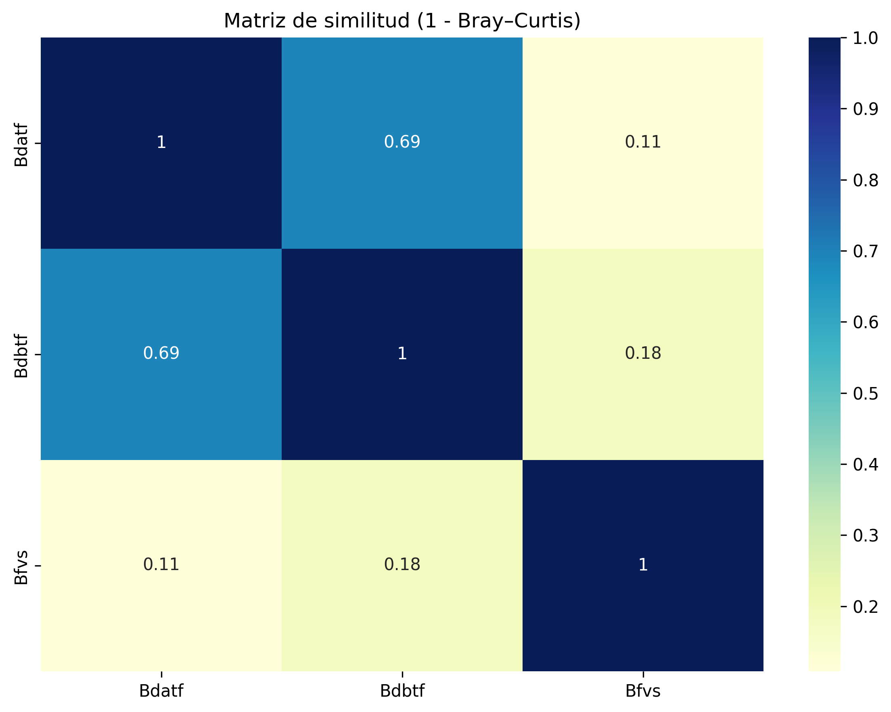

8.1.3_Prioridad_Conservacion
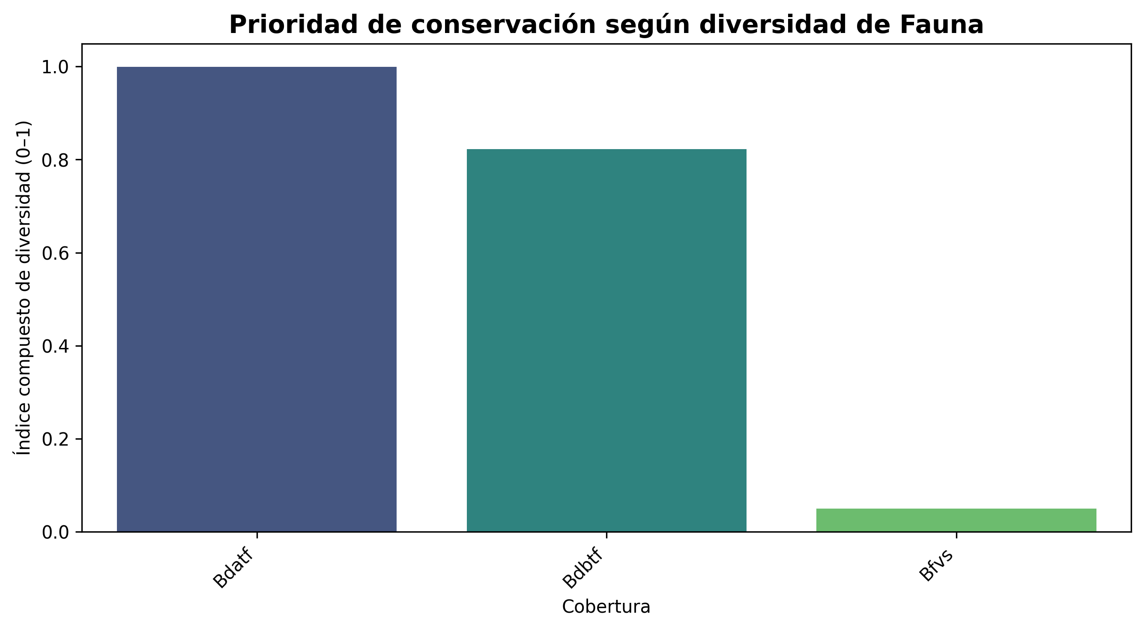

8.2.1_Curvas_Rango_Abundancia_C
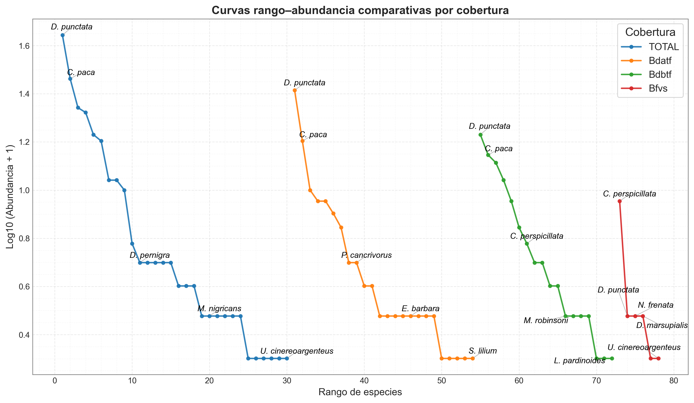

8.2.1_Curva_Rango_Abundancia_TO
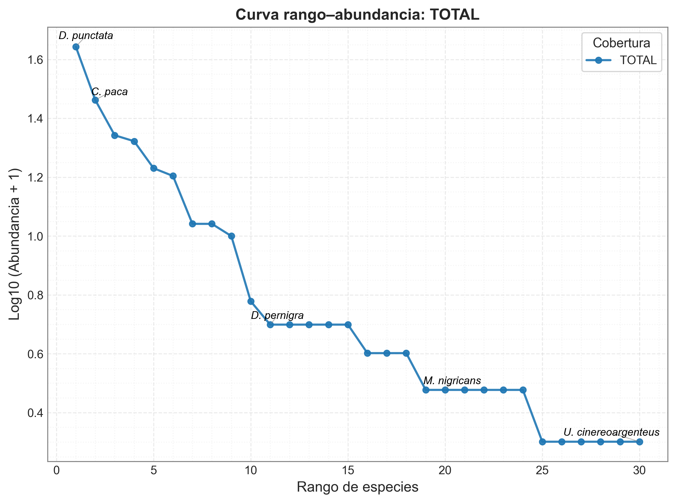

8.2.1_Curva_Rango_Abundancia_Bd
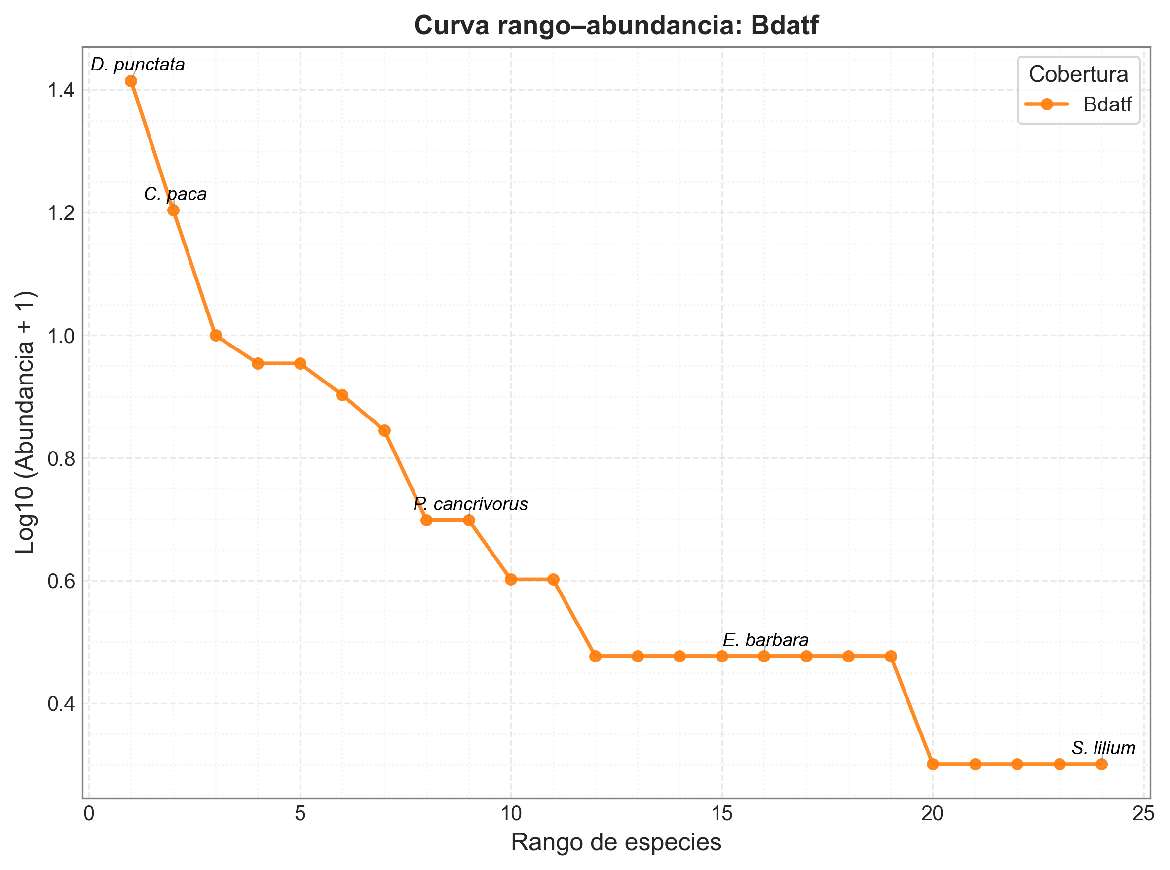

8.2.1_Curva_Rango_Abundancia_1
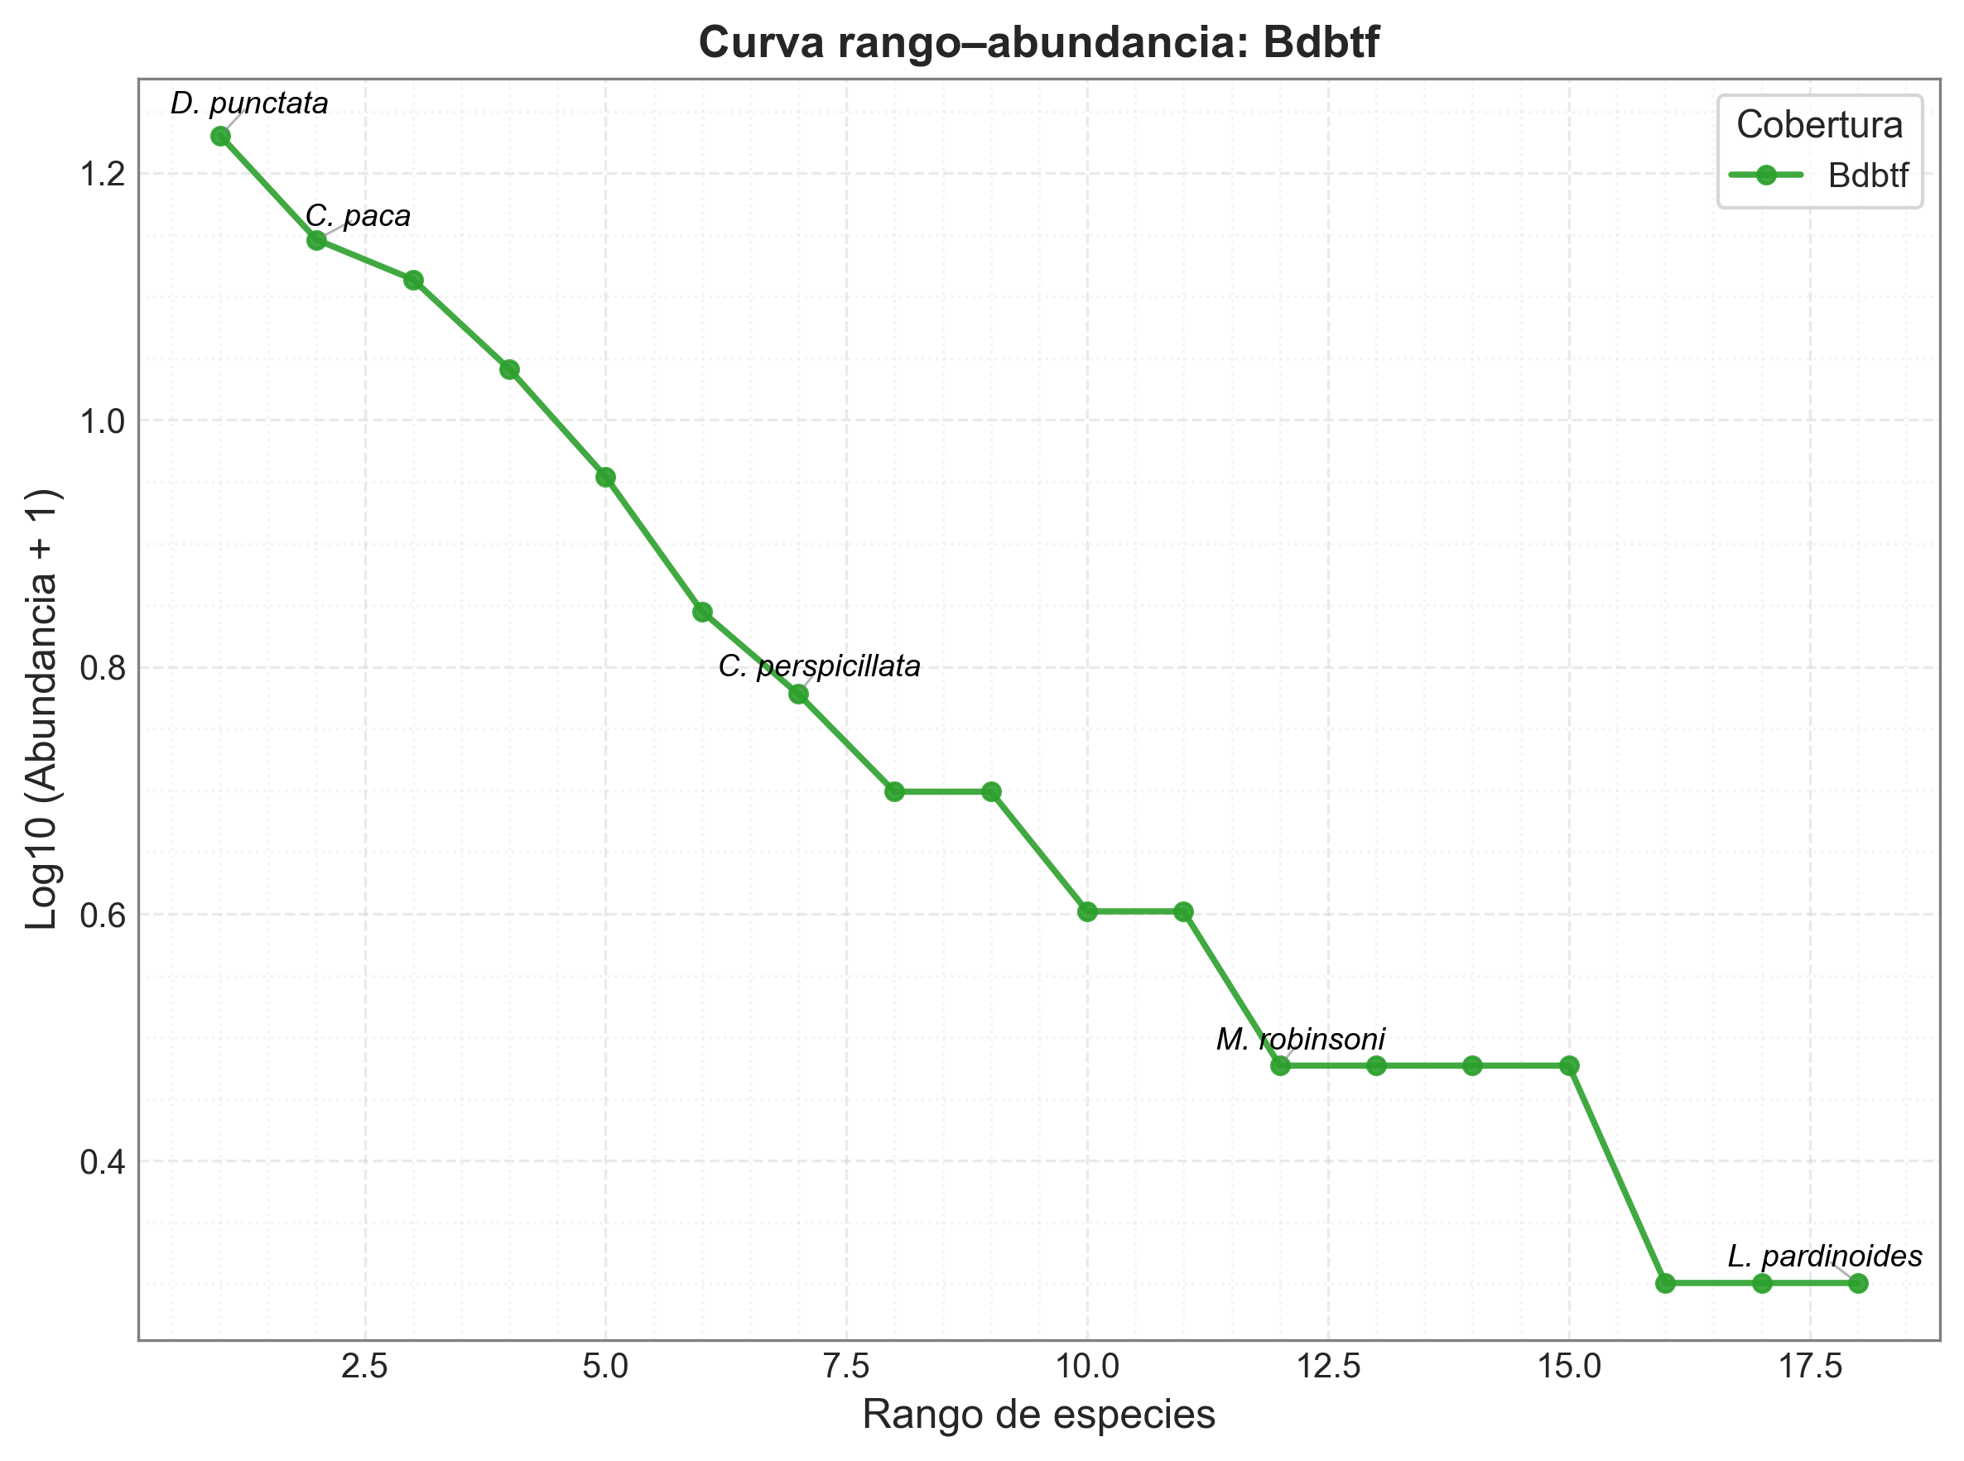

8.2.1_Curva_Rango_Abundancia_Bf
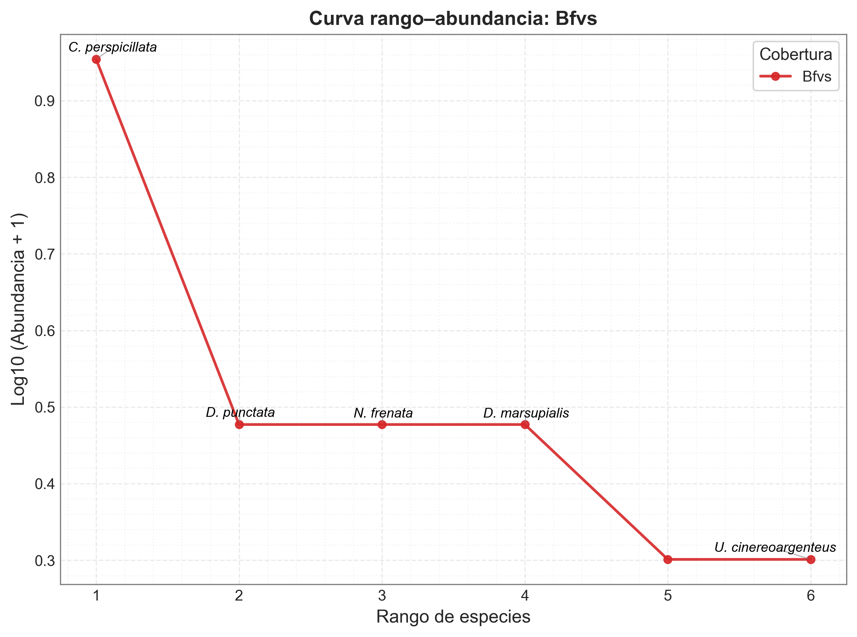

8.2.1_Curva_Rango_Abundancia_Bg
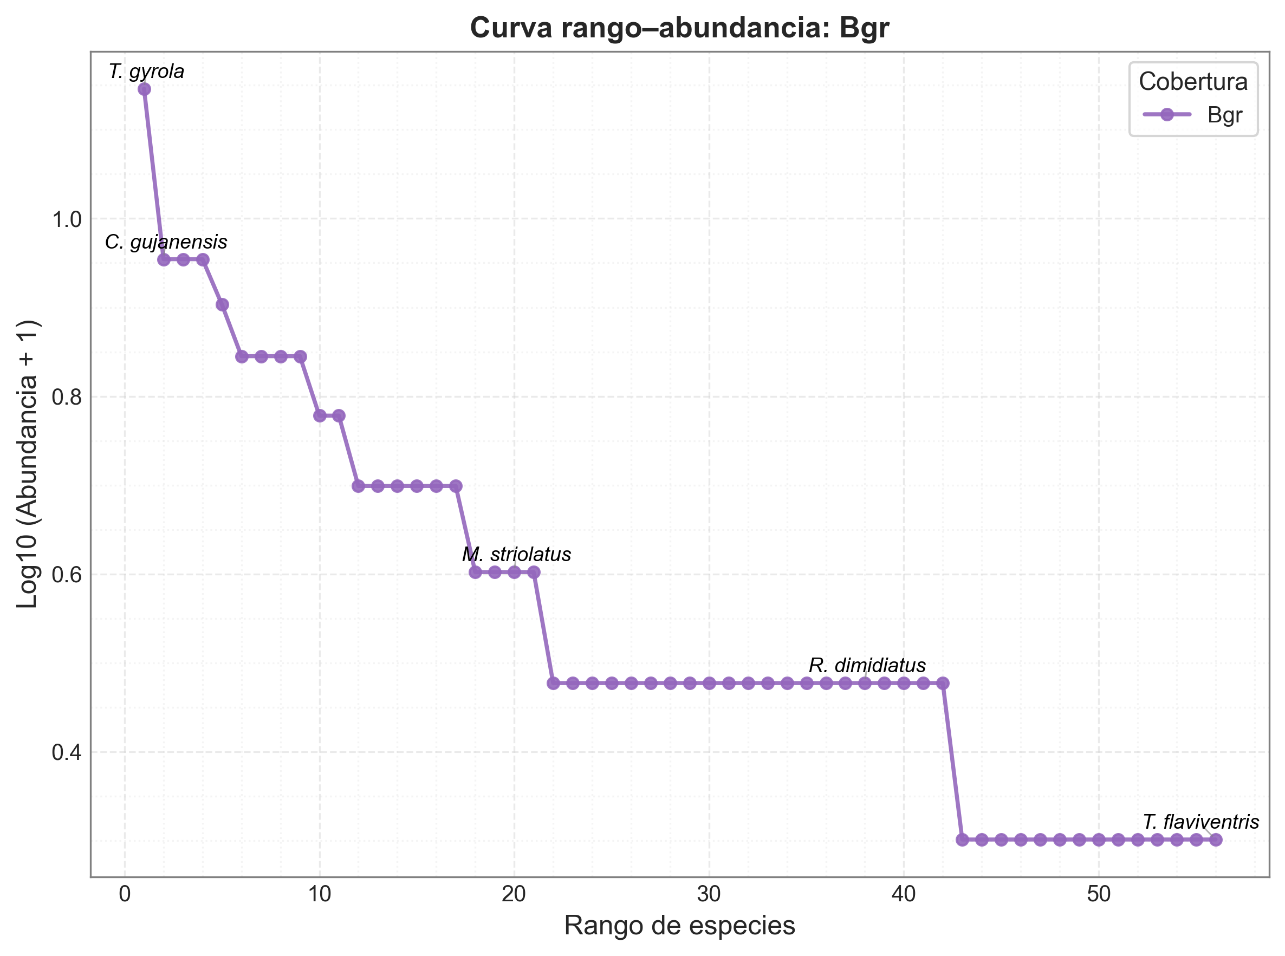

8.2.2_Curvas_rango_abundancia_p
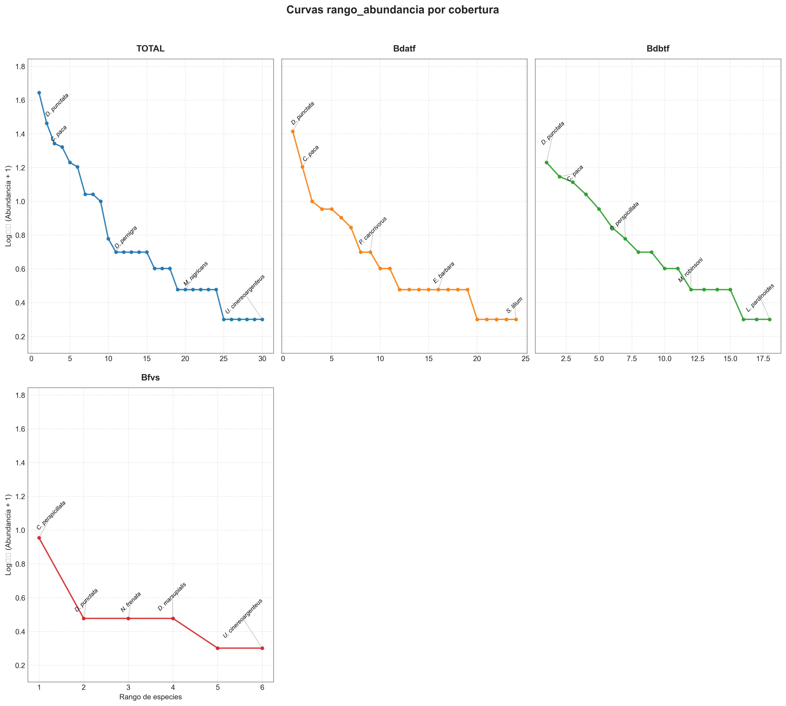

9_FVI_por_cobertura
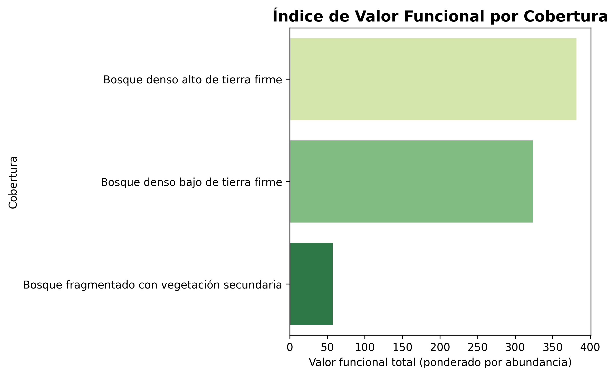

9.1_FVI_por_cobertura
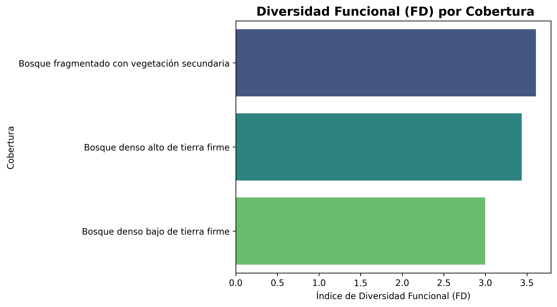

9.1_Espacio_Funcional
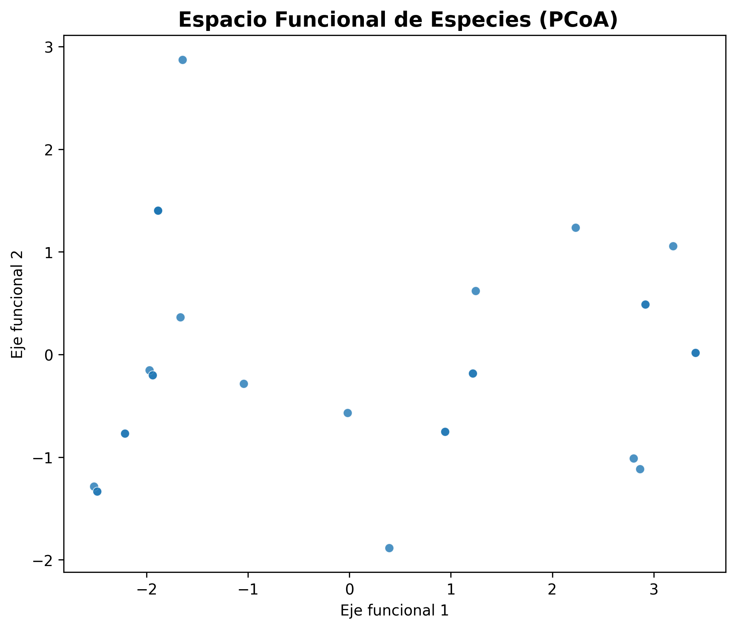

10.1_Grafico_Uso_Habitat_Apilad
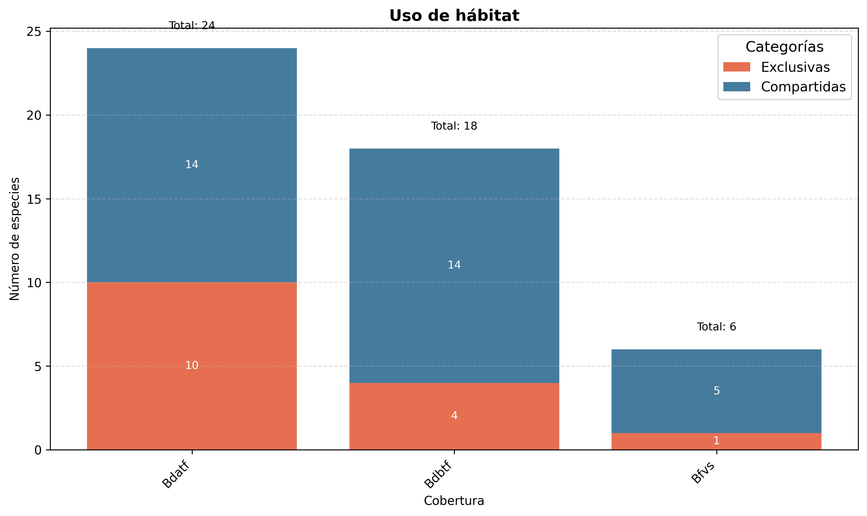

11.1_Grafico_Gremios_Troficos
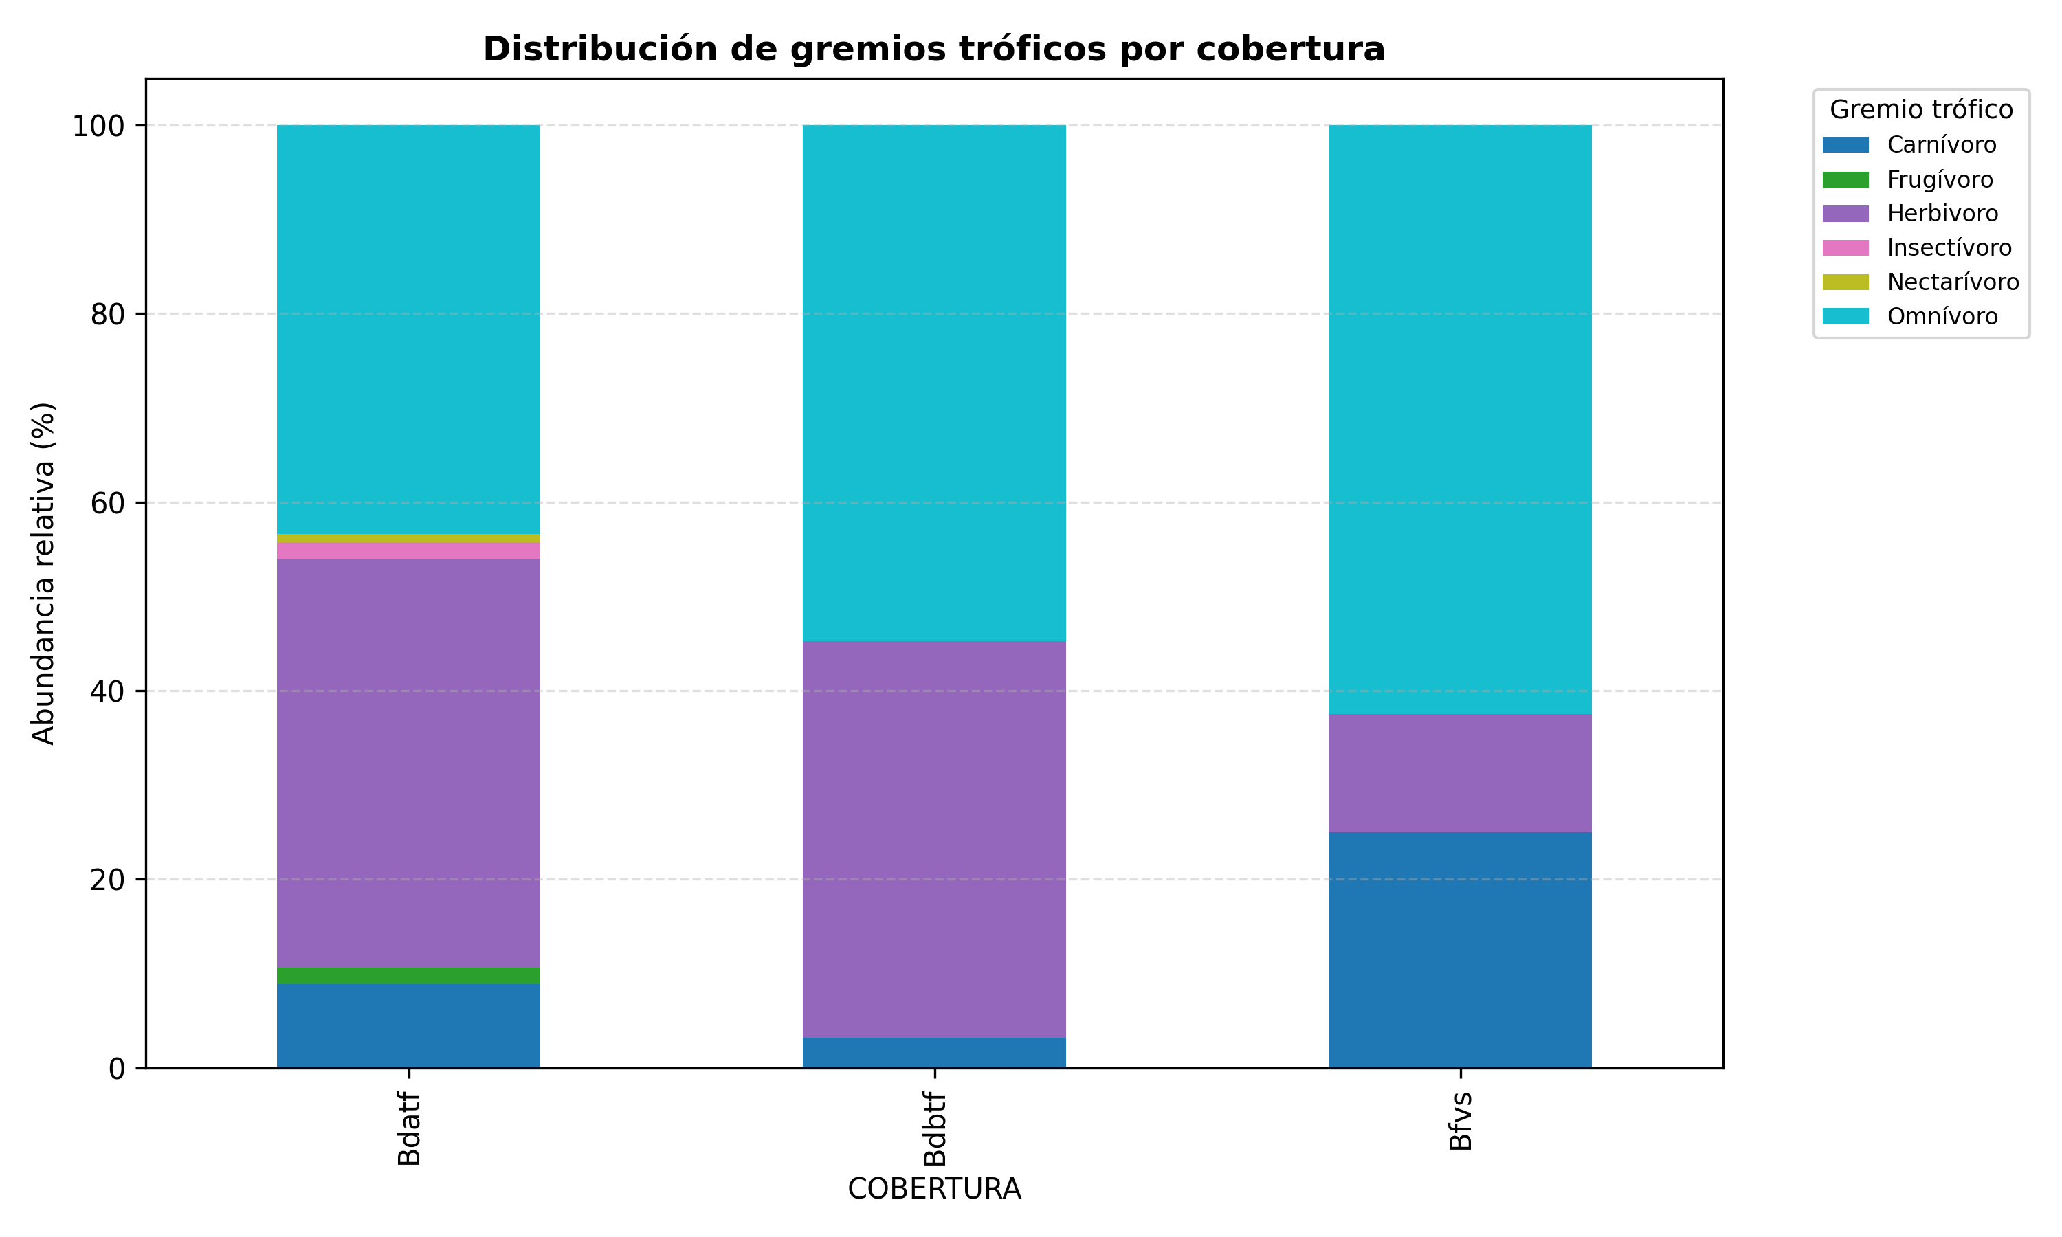

11.2_Grafico_Torta_Gremios_Trof
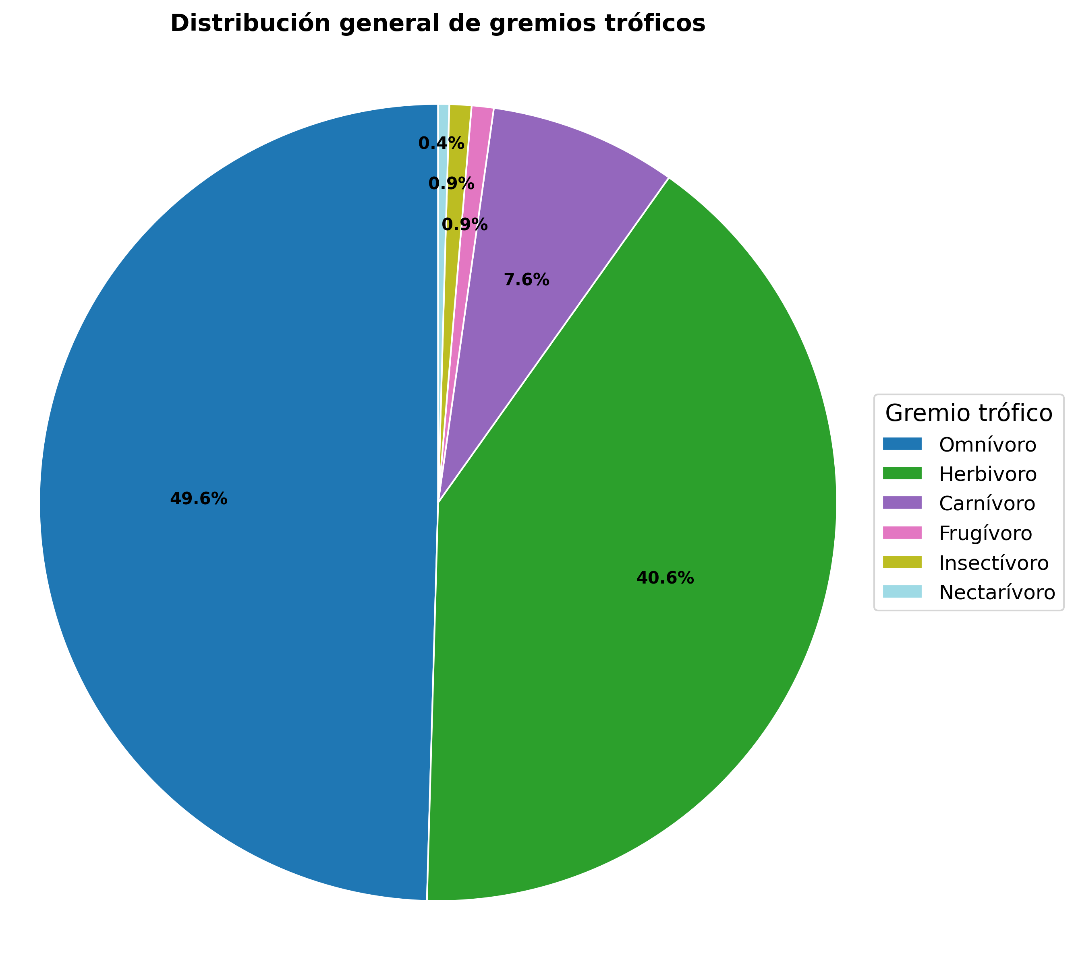

11.5_Gra_Torta_Gremios_Indv_Bda
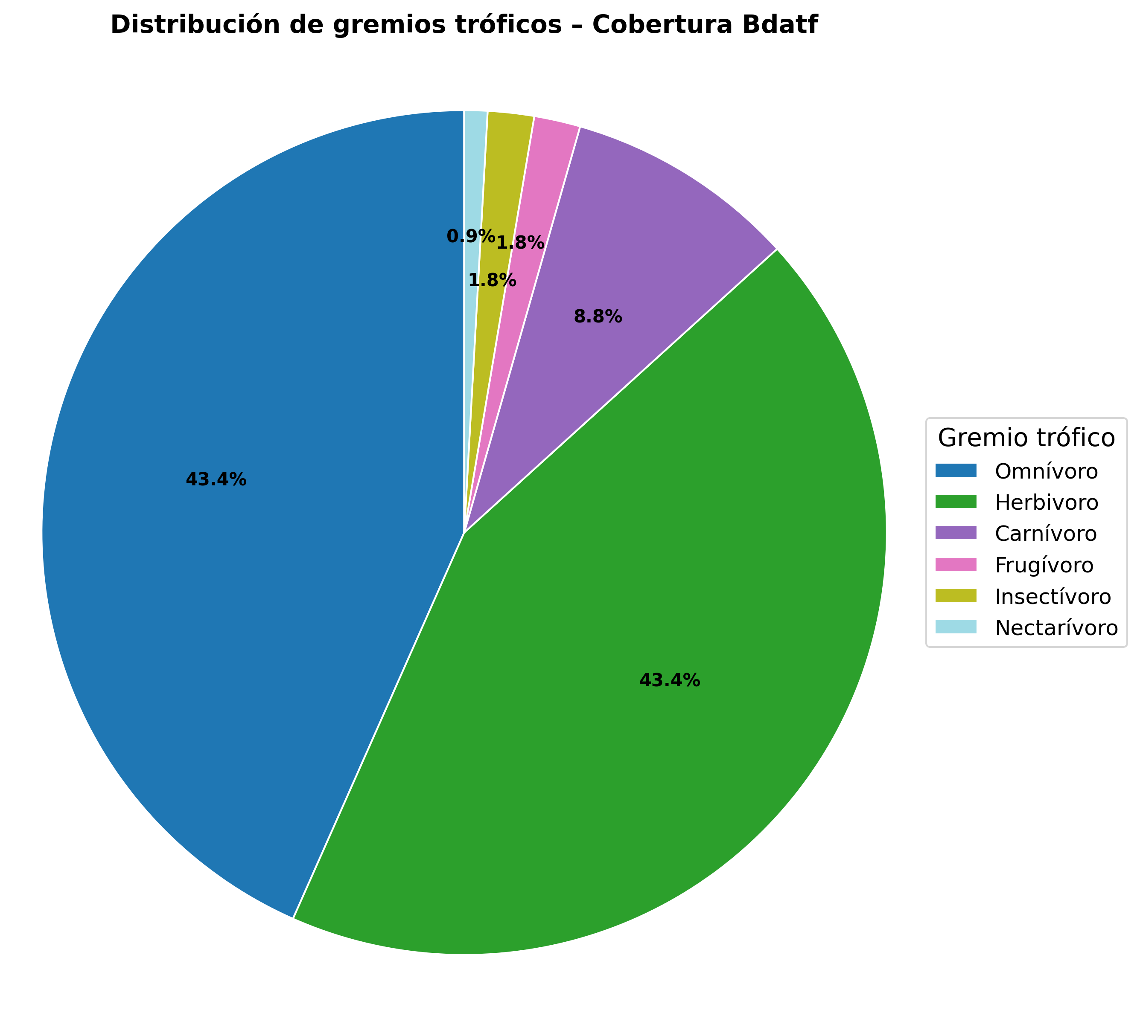

11.5_Gra_Torta_Gremios_Indv_Bdb
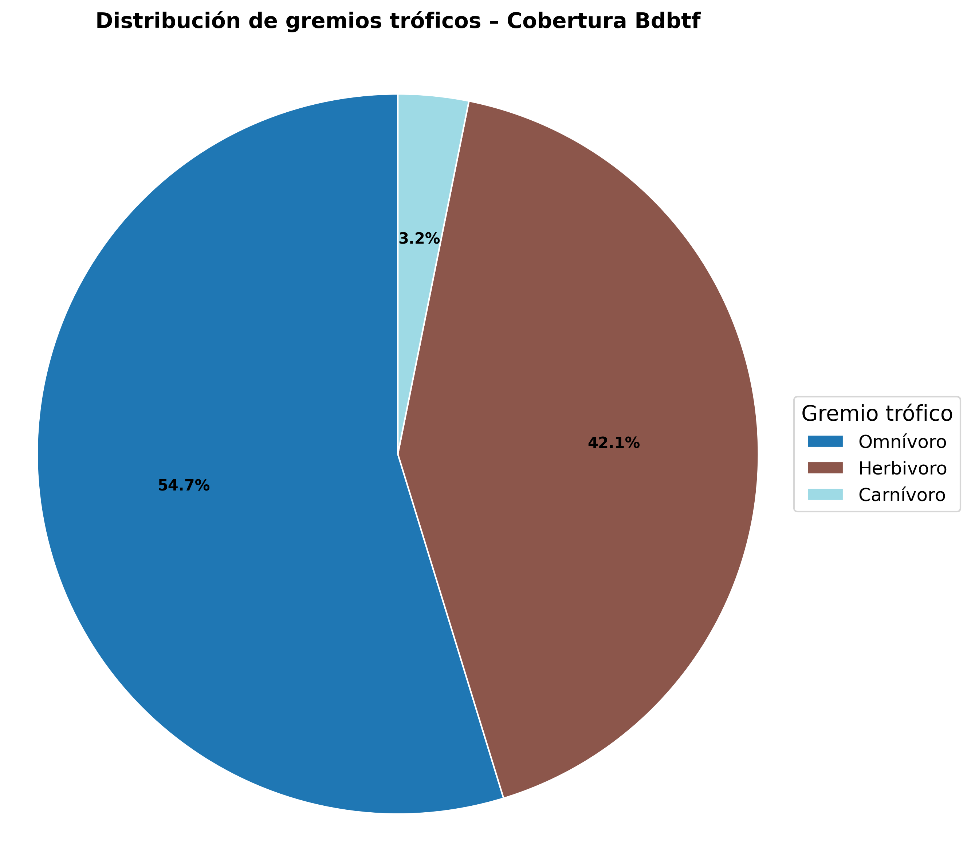

11.5_Gra_Torta_Gremios_Indv_Bfv
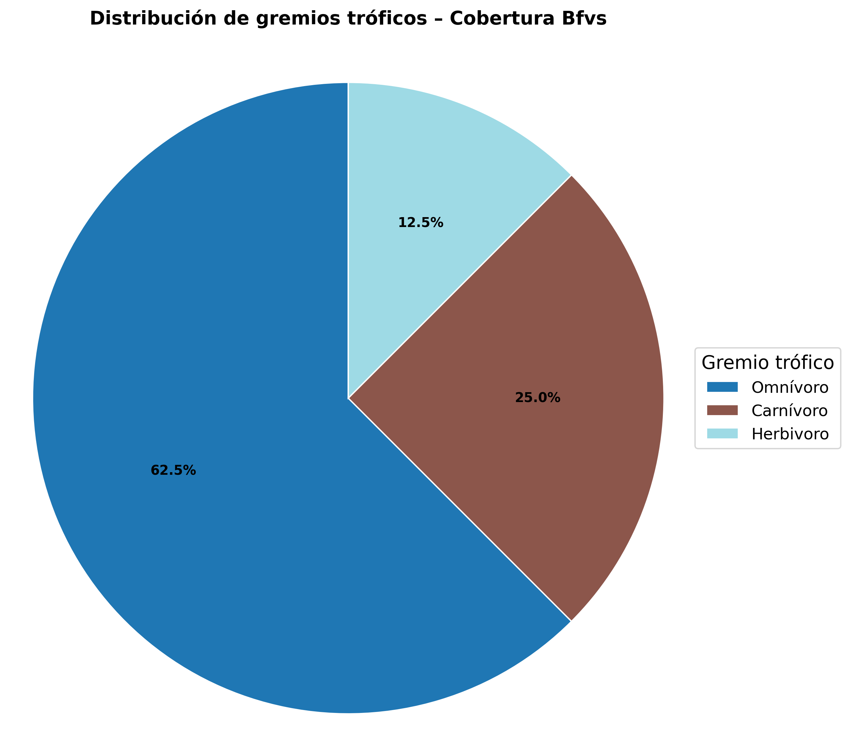

11.5_Gra_Torta_Gremios_Indv_Bgr
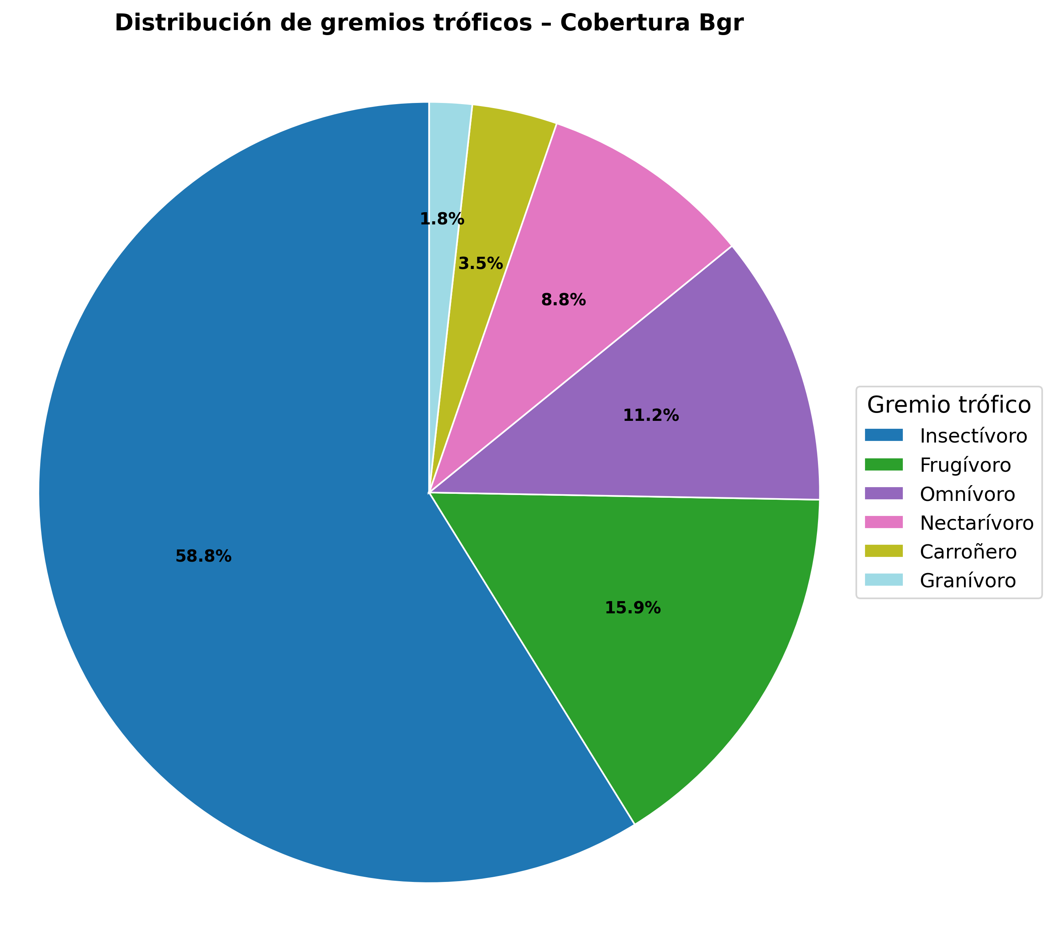

13.1_Grafico_Uso_Cultural
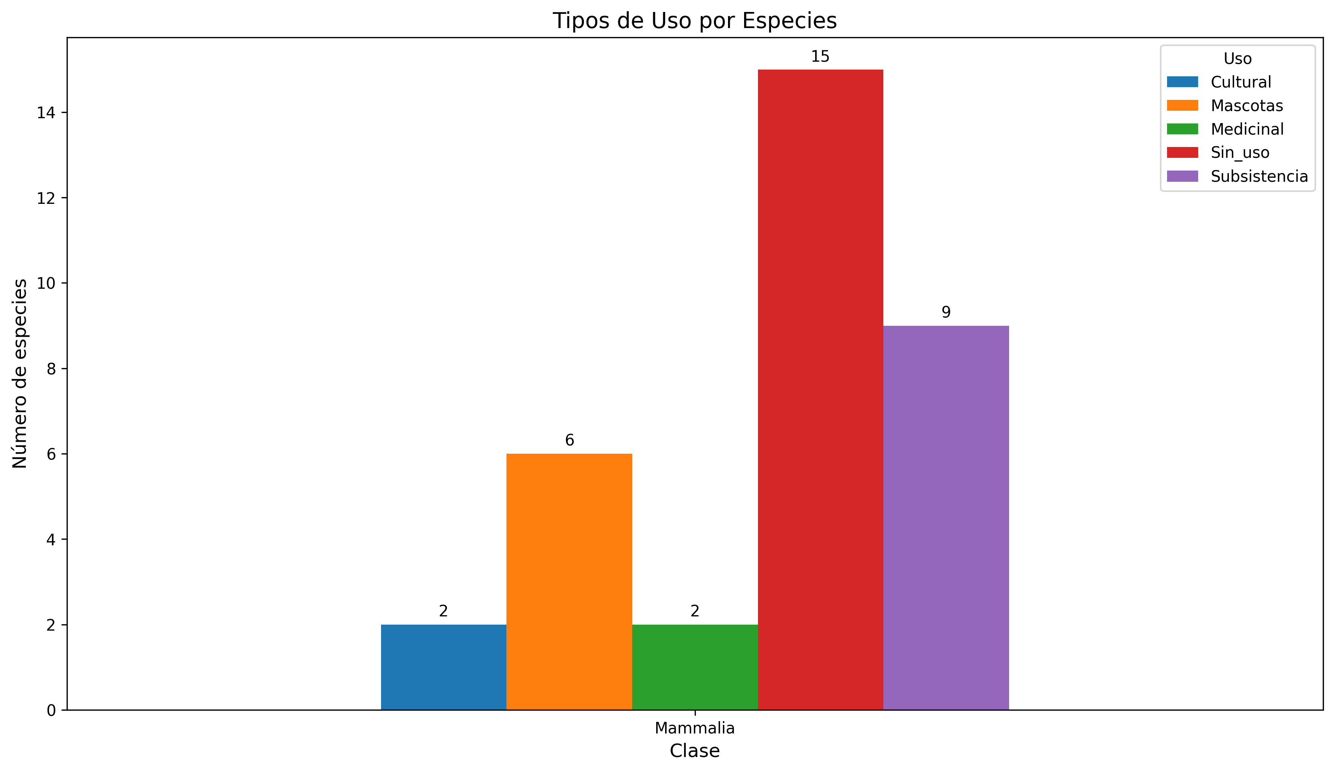

13.2_Grafico_Uso_Cultural2
